상품제안서
70실버우산 | 상품코드: S07787

 |  |  |  |  |  | 02-713-8555 | www.synergygift.co.kr
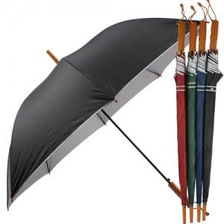 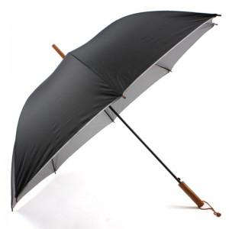 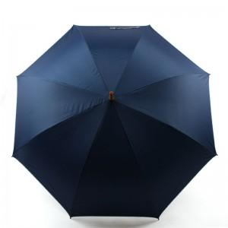

【상세/제작정보】 | 100개이하는 손잡이인쇄 10,000원 원단인쇄 25,000원 추가됩니다

【인쇄/포장옵션】 | 실크 / 포장불가능

【공급단가】 | 수량 | 100~ | 300~ | 1,000~ | 2,000~
*VAT별도 | 단가 | 3,510원 | 3,380원 | 3,250원 | 3,120원

【상품 URL】 | https://www.synergygift.co.kr:443/src/goods_detail.php?gdno=8867

